无妄之祸
无妄之祸

A |  | 关卡场景

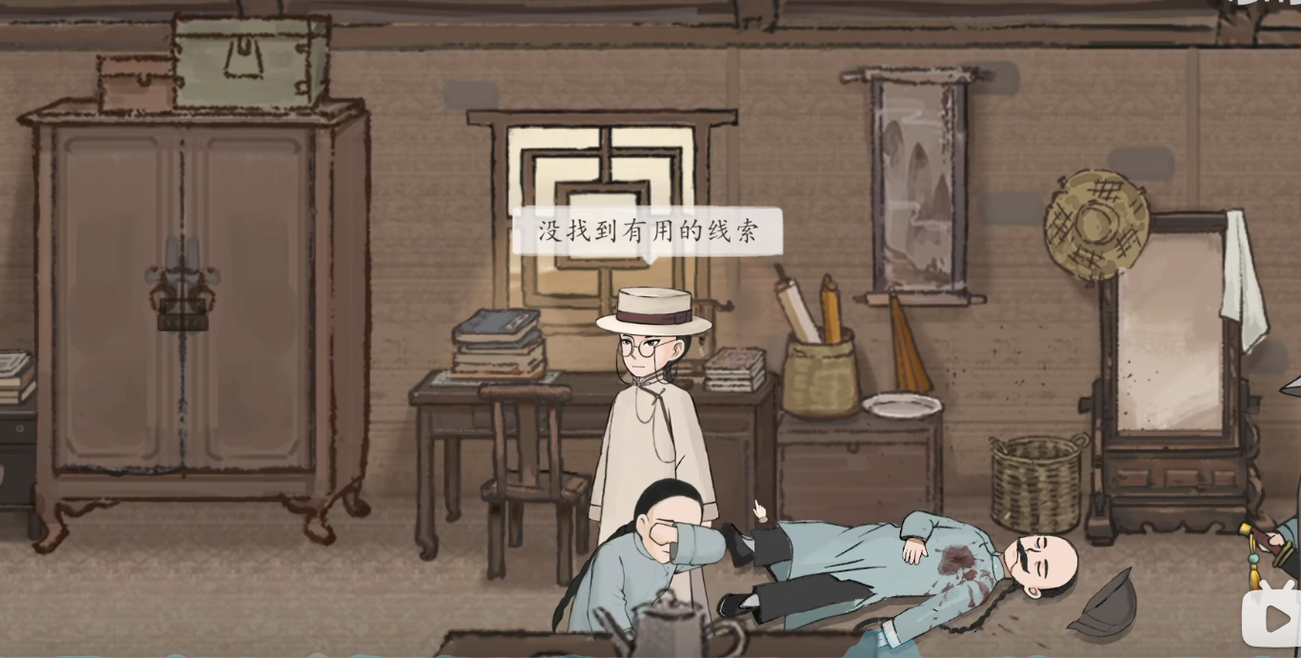
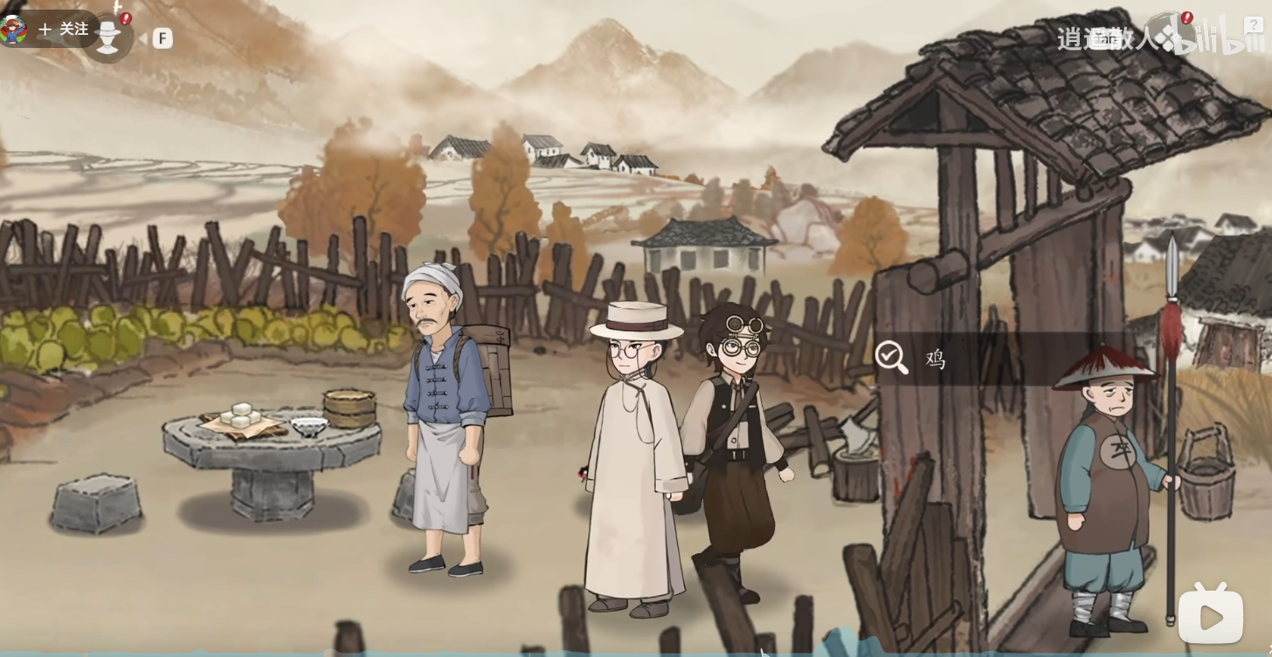

B |  | 流程

1 |  | 开头CG

 | 侦探衣装的人写下如下话语“我曾与死亡签契，静候他的到来，今夜他终于叩响门扉“
 | 主角沈仲平在房内醒来，发现手中有把刀，身后有死人。
 | 马探长和侄子破门而入，认出死者乃是罗佩，将沈仲平扣押，知县让沈仲平把话说完。
 | 沈仲平交代自己是履行侦探，为取案件线索，和助手阿福一起来找罗佩，因阿福把山河号发电机碰坏了，需要去找零件修船，二人分开。途中碰到了一个哭泣的女子。
 | 沈仲平敲门，罗佩看起来不认识沈仲平，入屋后罗佩让沈仲平把门闩锁上，让沈仲平吃潮糕，沈仲平晕倒。

2 |  | 镜影自救

 | 马捕头认为自己手握铁证，认定沈仲平犯罪，开始推理
 |  | 房间密闭，窗子有木格，从内侧上了门栓，是个密室。
 |  | 密室意味着，凶手只可能是案发时还在屋内的人。

 | 沈仲平为逃脱嫌弃，在双手被捕的情况下开始推理，借镜子观察现场，开始勘探现场。
 |  | 沾血的刀-刀身短小，刀刃上沾满血迹。它曾我在我的手里，成为对我不利的证据
 |  | 血衣-我的外道，左袖背血井然，背后有血渍，似乎是飘溅留下的痕迹。
 |  | 罗佩-死者仰地而亡，胸前有多处窗口，衣服被血浸染。我的手脚都被绑住了，无法靠近……看不清尸体上的其它细节……
 |  | 血迹-地上有几道长长的血迹，走势是连续的，属于抛甩状的血迹。较长的三道血迹中间有一个明显的断层。为什么会这样呢……

 | 沈仲平出示证据，血衣
 |  | 血衣的血污在背后，证明自己不能背对死者杀人。
 |  | 马捕头认为沈仲平行凶时把衣服反过来穿。
 |  | 沈仲平用地上抛甩状血迹上的断层，和衣服上的血迹，证明行凶时自己躺在地上

 | 沈仲平证明自己清白，知县确认沈仲平是个侦探，让马捕头给沈仲平松绑，沈仲平开始针对罗佩案件自由调查。

3 |  | 罗佩屋内-自由调查

 | 罗世文
 |  | 早上的经历
 |  |  | 我每天早上都回来叔叔家帮他做些杂活，他忙起来就顾不上其他。打扫啊、喂鸡啊这些杂事，总要有人做。
 |  |  | 叔叔会给我酬劳，除此外，我还会帮他整理书稿。
 |  |  | 我像往常一样来叔叔家，但屋里却没动静，这很反常。
 |  |  |  | 进入闪回
 |  |  |  | 我到的时候，发现杨二已经在院子里了，他也说没见到叔叔。
 |  |  |  | 我上去敲门……敲了半天，都没有回应。
 |  |  |  | 我鼻子灵，总感觉能闻到屋内有血腥味。
 |  |  |  | 我感觉事情不对劲，我让杨二去喊人来……
 |  |  | 结果一进门，就发现叔叔已经……呜呜……已经被人害了。
 |  | 可疑的人员
 |  |  | 呜呜……最可疑的不就是你吗？
 |  |  | 叔叔鲜少与人交恶……非要说的话……他与那跑腿的杨二倒是有些过节。
 |  |  | 有次杨二来送东西，偷拿了摆在桌上的银元，被叔叔当场发觉了。
 |  |  | 杨二被弄送去了官服，还因此挨了板子。
 |  |  | 半个月前的事情，他肯定耿耿于怀
 |  |  | 毕竟叔叔吃的潮糕都是他送的。
 |  |  | 而且，早上我到院子的时候，杨二已经在了，也不知他到多久了……
 |  |  | 现在回想起来，他的表情，真的有点鬼鬼祟祟的……

 | 书桌
 |  | 月球殖民地小说、白釉蜡烛，毛笔架、砚台、一沓侦探小说、柜子内的宣纸、镇尺、洋火、锡墨匣、洋火等杂物
 |  | 沈仲平觉得书桌上少了什么……
 | 衣柜
 |  | 被锁上了，撬不开，要是阿福在就好了。
 | 旧书
 |  | 作家床下堆满了旧书，这些书上面都是灰尘，应该已经很久没读过了。
 | 床头柜
 |  | 一个核桃木质的床头柜，上面放着一摞书和几张报纸。
 |  | 柜子里都是些内衣物之类的。
 |  | 这里有张报纸，上面刊登了罗佩出版小说的信息……报纸上的这张照片……
 |  | 左边是罗佩，右边是昨晚遇到的姑娘，姑娘名叫吕碧澄，是帮罗佩出版书籍的编辑。
 | 罗佩尸体-尸体检查
 |  | 胸口-三处刀伤，分布凌乱，致命
 |  | 四肢-未见异常，无抵抗伤、试探伤
 |  | 身体-只穿里衣，外衣丢失。
 |  | 唇上-贴假胡子，仿洋人外貌
 |  | 领口-有白色粉末，疑为潮糕
 |  | 头发-可闻到香味，气若樟脑
 | 盘子
 |  | 盘子里原本摆着几块潮糕，现在都不见了。
 | 镜子
 |  | 一面西洋风格的镜子，里面映出我的样子。不知这次的我，能否顺利洗清嫌疑。
 | 大门
 |  | 松木制的大门，朴实大方，断了的门闩还挂在门上，露出棕色的内纹
 |  | 马捕头，你刚才说这个门闩是你一脚踹断的？
 |  | 本捕赶到的时候，那罗世文正用力摇门。那门反锁着呢，摇它有什么用？
 |  | 本捕一着急，上去就是一脚，门便开了。
 | 书箱
 |  | 木箱内都是罗佩发表过的书……《古井孤魂》、《铜钟枯骨》、《诡秘回声》、《斗室疑阵》……可惜这本《斗室疑阵》不是原稿……
 |  | 你也喜欢《斗室疑阵》？
 |  | 我来找罗佩就是为了这本书。
 |  | 算你有品，《斗室疑阵》里的死亡现场设计得十分精妙。
 |  | 马捕头可知这本书的灵感来自何处？
 |  | 这我不知道，罗翁乃旷世奇才，一切都能成为他的灵感，不过要说故事精彩，还得是《侠客断奇案》，可惜再也看不到下册了。
 | 马捕头
 |  | 我醒来前的事
 |  |  | 哼，问这么多干嘛？难道你在担心本捕保护现场不力？
 |  |  | 我告诉你，我们来的时候什么样，现在就是什么样！
 |  |  | 本捕出勤，任何人不得破坏现场！
 |  |  |  | 闪回
 |  |  |  | 我们赶到现场时，罗世文正用力摇门，他说能闻到屋内有血腥味，可能出事了。
 |  |  |  | 本捕也担心罗王，上去大力一脚，踹开了门。
 |  |  | 后面的事你也知道了。这期间相比不曾有人出入过……
 |  |  | 那当然！有兵丁在院门口守着呐！
 |  |  | 我们搜查了整间屋子，可没找到其他人。这期间也没有人离开过。
 |  | 罗佩的人际关系
 |  |  | 那是自然！罗翁可是大作家！大家都很尊敬他！
 |  |  | 他妻子早逝，无儿无女，只有一个不成器的侄子。喏，那边哭哭啼啼的便是。
 | 张知县
 |  | 罗佩因在沪报上连载侦探小说而名声大噪，实乃本镇数十年来第一名人，自然也受百姓爱戴。
 |  | 本镇原名为清溪镇，为顺应民意，现也改名佩罗镇。

 | 出门后CG
 |  | 阿福赶到现场，被兵丁大振拦下，大振糊涂中认为阿福既为沈仲平的助手，那就是帮凶，不能耽误查案，把阿福放了进来。

4 |  | 罗佩屋外-自由调查

 | 潮糕
 |  | 先生，这是什么？
 |  | 这是潮糕，一种本地特色的食物，昨晚我尝了一块……
 |  | 阿福直接吃了。
 |  | 先生怎么不继续说了，你昨天尝了一块感觉如何？
 |  | 没什么感觉，昨晚我尝了一块，然后就晕倒了。
 |  | 阿福吐
 |  | 看你的反应……这包潮糕里应该没下蒙汗药。
 | 杨二
 |  | 早上的事
 |  |  | 罗老爷爱吃潮糕，每天早上潮糕老板开摊后，都会让小人送一包过来。
 |  |  | 小人专干跑腿这行，服务好得没话说！定要给他送到家里，十里八乡谁不知道小人……
 |  |  | 平日小人到的时候，罗老爷已经起了，在院子里边做操边等我。
 |  |  | 闪回
 |  |  |  | 今天早上，小人像往常一样送来潮糕，但院子里没见罗佩的身影。
 |  |  |  | 小人想他是不是起晚了，喊了两嗓子，没有反应。
 |  |  |  | 小人见篱笆门开着，就进了院子，把潮糕放在院内的石桌上。
 |  |  |  | 这时有人喊小人，正是罗老爷的侄子罗世文。罗世文上去敲门，结果敲了半天没反应。
 |  |  |  | 他还说闻到了血腥味，担心出事情，让小人去报官。
 |  |  |  | 小人一听也慌了，赶紧去衙门喊来马捕头！
 |  |  | 马捕头跟罗公子一起踹开门，小人则在外等候……
 |  |  | 听说发生了命案，小人腿都软了，哪敢进屋？
 |  |  | 本来打算就此离开……结果来了个官兵，堵在院门口不让出去，只能在这里干等着。
 |  | 关于罗佩
 |  |  | 罗老爷是大名人，小人只是个跑腿的。
 |  |  | 据小人观察，他跟马捕头关系很好哇，沈大人怎么不直接问问马捕头去？
 |  |  | 小人遇到过好几回罗老爷与马捕头私下见面来着。
 |  |  | 好像也不是每次都好，有一回他们俩就吵得很厉害，马捕头还拔了刀
 |  |  | 小的没敢听……马捕头都火冒三丈了，小的哪敢偷听呀……
 |  | 关于糕点
 |  |  | 那是肯定，每天都是小人怂！大家都知道小人做事踏实认真，把东西交给小人准没错！
 |  |  | 啊！这……这……不是小人！小人没有！别瞎说啊！小人与那罗佩无冤无仇，和沈先生也素不相识……怎么会下药害你们呢？
 |  |  | 那是不能！十里八乡谁不知道小人最踏实，小人跑腿送的东西，断不能让他人代劳！
 |  |  | 不过，听说那罗佩十分爱吃潮糕，来着不拒，有读者买了潮糕送给他也不一定。
 |  |  | 那是不知！要不官老爷放小人给您跑个腿，问问我们高老板去？大家都知道小人做事……
 |  | 跟罗佩的过节
 |  |  | 没、没有的事情，小人哪敢跟罗老爷有过节呀！
 |  |  | 误、误会而已，那哪能算过节呀？小的只是见罗老爷的银元落地，捡起来想还给他。
 |  |  | 事情早都过去啦，若不是沈大人提醒，小人都快忘了。
 |  |  | 那不过是半个月前的事情，你这么快就忘了？你不会是觉得自己被罗佩冤枉了，怀恨在心，为了报复而杀害他吧？
 |  |  | 大人，冤、冤枉！小人连只鸡都不敢杀，怎么敢杀人呀！

 | 马捕头
 |  | 与罗佩的过节
 |  |  | 大胆，竟敢怀疑到本捕头上！哼！你是从杨二那道听途说来的吧？
 |  |  | 罗翁平日会找我喝酒听我讲过往案件，有些还能当做素材。
 |  |  | 但罗翁总是听我讲，很少讲起他自己的事情，那日我便问了问……
 |  |  | 不问还好，一问我才知道，他不仅写书辛苦，成名后还要应付许多糟心事。
 |  |  | 我喝了酒，才会一时激动，拔刀质问上天为何如此对待罗翁，他生来就该将他的天赋全部用于写书才对！
 |  |  | 恰好那日杨二来送东西见到了，可没想到他背后却这么污蔑本捕，可恶！
 |  |  | 我怎么会和罗翁起争执呢，瞎说！
 | 衣柜
 |  | 勘察现场
 |  | 先生快看，好像曾有人躲在这个柜子里啊
 |  | 柜板被卸下，衣物堆在一遍，腾出的空间刚好能容纳一个人藏身。

 |  | 布带-材质坚韧、中段沾灰，本是用来扎杯子的，却被拆下来塞进了衣服堆中。
 |  | 木茬-在衣柜内找到的一颗棕色木茬，松木材质，与柜板的材质不同。
 |  | 底板-左侧有积灰，右边特别干净，好像被人擦拭过一样。

 | 罗世文
 |  | 罗佩的装束
 |  |  | 帽子和胡子都是他自诩为小说家的“特征”……为了出名，刻意这么打扮的。
 |  |  | 怪异的外套？你是指他常穿的那套西洋风衣吗？
 |  |  | 风衣是叔叔照着洋书上的图找裁缝定做的，也是他的“特征”。
 |  |  | 为做这样一件衣服，他请了附近最好的裁缝，用最好的绸子，也花了不少钱，但效果嘛……
 |  |  | 你说他的风衣凭空消失了？沈先生说得倒像是小说里的情节。

 |  | 沈仲平推理出，风衣消失了是因为有人把它带走了，凶手一定离开过房间

5 |  | 开始推理

 | 原案中，密室下所有人都容易以为凶手就是还在屋内的另外一人——沈仲平，从而忽略房内还藏有第三人的可能。
 | 第三人藏身衣柜之中，但因为柜子上锁，所以不可能是出来杀人的凶手，只能是罗佩
 | 罗佩藏进自己的柜子是因为他吃下蒙汗药的潮糕，被凶手藏在柜子里头。
 | 用罗佩尸检头发上的香味，证明以上猜想。

 | 马捕头认为可能是帽子上自带香味，沈仲平以常穿的帽子不会放进衣柜为由反驳。
 | 沈仲平进而以死者领口潮糕屑、被连刺三刀没有抵抗伤，死者胡子歪斜进而推断凶手迷晕罗佩后杀死了他。

 | 县令提出凶手如何离开密室的疑问，沈仲平用木茬来证明。
 | 木茬是松木材质，来自门栓上。
 | 木茬在衣柜内发现，但昨晚沈仲平进门时柜子就已经锁上了，这说明昨晚沈仲平进屋时，门闩已断。

 | 沈仲平进而推断出，凶手就是制造密室假象的罗世文。
 | 罗世文以没有动机来开脱，他不认识沈仲平，没必要通过杀害亲叔叔来陷害他，不可能知道昨晚沈仲平会来访，没法设计栽赃他
 | 沈仲平所言不假，沈仲平因调查时间短，缺乏证据证明自己的推理成立，陷入劣势。

 | 沈仲平发动记忆宫殿，想起桌上的书稿，在自己刚醒来的时候桌上还有，书稿在后面才被拿走的。
 | 但沈仲平没法推理出书稿中的内容，以及凶手拿走书稿的原因。

 | 此时沈仲平里人格启动，里人格询问，为什么凶手白天冒着风险也要拿走的东西，当天晚上却没有拿走？
 | 唯一的可能是，凶手当时忘记拿走了。第二天发现书稿有不利证据，才不得不铤而走险，取走书稿。
 | 里人格进一步引导，真的每件事情都在凶手计划之中吗
 | 沈仲平想起自己的来访，自己成为杀人计划的一部分，本就是最不合理的地方。
 | 里人格再引导，如果沈仲平没来呢。
 | 沈仲平推断出，凶手还有另一个杀人计划，让罗佩自杀。是自己的到来，使凶手临时改变计划。
 | 里人格最后引导，若原计划是伪造自杀，消失中的书稿就可能藏有一份遗书！

 | 县令说今天听了很多的推理，但办案还是要讲实打实的证据，给沈仲平最后一次机会找到这份遗书。
 | 最后在罗世文手中书卷中找到遗书，破案

C |  | 总结

1 |  | 叙事节奏

 | 阶段0 | 侦探被误认为杀手危机开场
 |  |  | 投放案件初步信息——密室杀人案
 |  |  | 投放作案手段线索——带蒙汗药的潮糕
 |  |  | 新手教学摆脱杀人嫌疑
 | 阶段1 | 屋内调查
 |  |  | 埋阿福伏笔——衣柜上锁
 |  |  | 埋里人格所需线索伏笔——书桌缺乏物件
 |  |  | 投放作案手段线索——领口潮糕屑、无抵抗伤
 |  |  | 投放非密室杀人伏笔——头发香味
 |  |  | 投放非密室杀人伏笔——马捕头说罗世文摇门
 |  |  | 新增误导嫌疑人1杨二
 | 阶段2 | 屋外调查
 |  |  | 遇到阿福
 |  |  | 遇到误导嫌疑人1杨二
 |  |  | 新增误导嫌疑人2马捕头
 |  |  | 投放非密室杀人伏笔——杨二说罗世文摇门
 |  |  | 投放非密室杀人伏笔——柜中木茬
 |  |  | 投放非密室杀人伏笔——柜中空间足以容纳一人
 | 阶段3 | 开始推理
 |  |  | 推断作案手段——带蒙汗药的潮糕+领口潮糕屑+无抵抗伤
 |  |  | 推翻密室杀人的假象——香味+柜中空间+木茬
 |  |  | 推出凶手——制作密室凶杀局面的罗世文
 |  |  | 新增磨难——罗世文缺乏作案动机
 |  |  | 机械降神里人格完成推理

2 |  | 手法分析

 | 剧情张力
 |  | 凶手身份，由绝不可能是凶手的人（如玩家自己或伙伴），变成误导嫌疑人（杨二和马捕头），最后变成看起来最应是凶手的人（罗佩文）
 |  | 案情变动，由密室杀人案变成人为制造密室，再变为本欲制作自杀局后被迫改变行凶手段
 |  | 推理冲突，NPC给无辜人扣帽子/NPC用自己的推理去否决玩家推理后，玩家利用证据进行反驳

 | 情绪引导
 |  | 阶段0——惊恐，紧张，害怕自己被怀疑
 |  | 阶段1——怀疑，压力，新增了误导嫌疑人杨二
 |  | 阶段2——怀疑，惊讶，新增了误导嫌疑人马捕头
 |  | 阶段3——舒畅，整合线索做出推理收获正反馈

 |  | 中间穿插，阿福登场的喜悦，对杨二卑微的嘲笑等，对马捕头施压的厌烦等

 | 伏笔铺设
 |  | 真凶，一般针对迷局核心（如密室杀人）做多次铺设，如本关中多次提及罗佩文摇门，就是在铺设真凶伏笔
 |  | 误导嫌疑人，一般不做过多铺设，只由旁人提到该NPC有嫌疑后做一次解释
 |  | 重要角色，在流程一开始不登场，但给该角色的用处做设计，如给阿福做了个开门锁；给里人格在普通构造人为密室杀人意外，再做了一层罗佩文做局被戳破。

